タクチケ実車・精算手数料 精算イメージ
タクチケ実車・精算手数料 精算イメージ

タクチケ実績データ

① タクチケ実績データ取込
利用年月、売上金額、精算手数料を設定

タクチケデータ
 | タクチケ番号 | 講演会ID | 利用日(依頼) | 利用年月日 | 売上金額 | 精算手数料 | 精算番号 | ENT | 参加・欠席 | 備考
 | 670035209 | MG13-00000001 | 2014-01-30
実績データ取込後 | 670035209 | MG13-00000001 | 2014-01-30 | 2014-01-30 | 4,800 | 105 |  |  | 参加
実績データ取込後 | 670035210 | MG13-00000001 | 2014-01-30 | 2014-02-02 | 1,050 | 105 |  | E | 参加 | 利用日が違うのでENT
実績データ取込後 | 670035211 | MG13-00000001 | 2014-01-30 | 2014-01-30 | 1,050 | 105 |  |  | 欠席 | 欠席で使用しているので課税
精算処理 タクチケデータ更新 | 670035209 | MG13-00000001 | 2014-01-30 | 2014-01-30 | 4,800 | 105 | 00000000000003
精算処理 タクチケデータ更新 | 670035210 | MG13-00000001 | 2014-01-30 | 2014-02-02 | 1,050 | 105 |  | E | E | ENTは請求しない
精算処理 タクチケデータ更新 | 670035211 | MG13-00000001 | 2014-01-30 | 2014-01-30 | 1,050 | 105 | 00000000000003 |  | 欠席 | 欠席で使用しているので課税

② [売上金額 設定済] 且つ、[精算番号 未設定] 且つ [ENT以外]
のデータに”精算番号"を更新する。

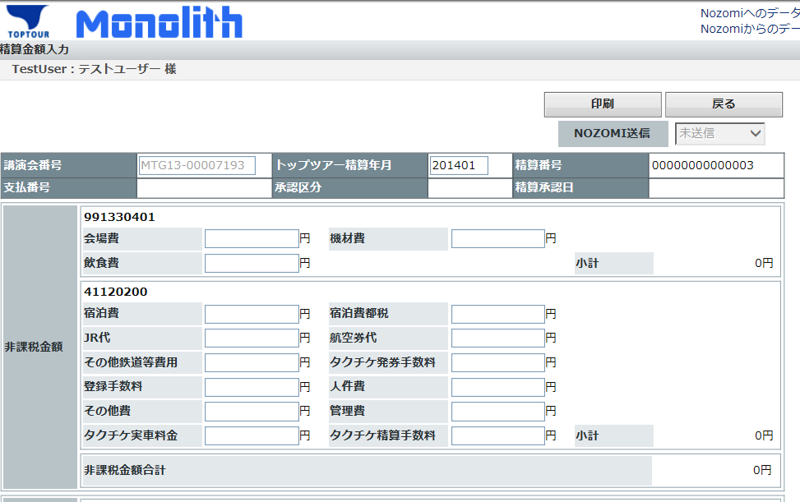

③ ②で精算番号を設定されたデータをＣＳＶに出力。
非課税合計、 課税・コストセンター合計、課税合計を出力
課税対象:[売上金額 設定済] 且つ [欠席] (当条件に合致する場合、利用日が異なってもENTにはしない)
出力された合計金額を精算画面に入力する。

 |  |  |  |  |  |  |  | ＊ＣＳＶイメージ
 |  |  |  |  |  |  |  | 課税区分 | コストセンター | タクチケ番号 | 講演会ID | 利用日(依頼) | 利用年月日 | 売上金額 | 精算手数料 | 精算番号
 |  |  |  |  |  |  |  | 非課税 | 11111111 | 670035209 | MG13-00000001 | 2014-01-30 | 2014-01-30 | 4,800 | 105 | 00000000000003
 |  |  |  |  |  |  |  | 非課税 | 11111111 | 670035210 | MG13-00000001 | 2014-01-30 | 2014-01-30 | 2,100 | 105 | 00000000000003
 |  |  |  |  |  |  |  | 非課税 | 11111111 | 670035211 | MG13-00000001 | 2014-01-30 | 2014-01-30 | 1,050 | 105 | 00000000000003
 |  |  |  |  |  |  |  | 合計 非課税 | 11111111 |  |  |  |  | 7,950 | 315
参加者一覧一覧CSV作成
MR一覧一覧 CSV作成
タクチケ精算データCSV作成
 |  |  |  |  |  |  |  | 課税 | 22222222 | 670035212 | MG13-00000001 | 2014-01-30 | 2014-01-30 | 4,800 | 105 | 00000000000003
 |  |  |  |  |  |  |  | 課税 | 22222222 | 670035213 | MG13-00000001 | 2014-01-30 | 2014-01-30 | 4,800 | 105 | 00000000000003
 |  |  |  |  |  |  |  | 合計 課税 | 22222222 |  |  |  |  | 9,600 | 210
 |  |  |  |  |  |  |  | 課税 | 33333333 | 670035214 | MG13-00000001 | 2014-01-30 | 2014-01-30 | 4,800 | 105 | 00000000000003
 |  |  |  |  |  |  |  | 課税 | 33333333 | 670035215 | MG13-00000001 | 2014-01-30 | 2014-01-30 | 4,800 | 105 | 00000000000003
 |  |  |  |  |  |  |  | 合計 課税 | 33333333 |  |  |  |  | 9,600 | 210
 |  |  |  |  |  |  |  | 合計 課税 |  |  |  |  |  | 27,150 | 735

④ 交通宿泊データからの抽出条件
・講演会ＩＤ 且つ (精算番号未設定 又は 画面に表示されている精算番号と同一)
・ＣＳＶに出力したデータに精算番号を設定する。
・ＣＳＶを参照し金額を、精算画面に入力する。

参加者一覧CSV出力項目_1
交通・宿泊データ
講演会番号 | 講演会日 | 講演会名 | 参加者ID | 医師名 | 登録日 |  | 請求番号 |  |  | 出欠状況 | 宿泊費 | 宿泊取消料 | 宿泊費+宿泊取消料
MTG13-00007193 | 2014-01-15 | Test_BJYCN | MTPID000000004 | 佐藤 一郎 | 2014-01-10 |  |  |  |  |  | 22,000 |  | 22,000
MTG13-00007193 | 2014-01-15 | Test_BJYCN | MTPID000000005 | 鈴木 太郎 | 2014-01-10 |  |  |  |  |  | 22,000 |  | 22,000
MTG13-00007193 | 2014-01-15 | Test_BJYCN | MTPID000000006 | 山田 次郎 | 2014-01-10 |  |  |  |  |  |  | 3,150 | 3,150
MTG13-00007193 | 2014-01-15 | Test_BJYCN | MTPID000000007 | 加藤 三郎 | 2014-01-10 |  |  |  |  |  |  |  | 0
MTG13-00007193 | 2014-01-15 | Test_BJYCN | MTPID000000008 | 山田 次郎 | 2014-01-25 |  |  |  |  |  |  | 3,150 | 3,150
MTG13-00007193 | 2014-01-15 | Test_BJYCN | MTPID000000009 | 加藤 三郎 | 2014-01-25 |  |  |  |  |  |  |  | 0

タクチケ精算データCSV作成
MR一覧CSV作成
参加者一覧CSV作成
 |  |  |  |  |  | ① | Nozomiへ送信済みのデータは変更不可とする。
 |  |  |  |  |  |  | ステータス ： 【送信済】
 |  |  |  |  |  |  | ＊ 管理者はステータスを【送信済】から【未送信】へ変更可能
 |  |  |  |  |  |  |  | 送信済のデータはバイエル様より指示があった場合のみ、未送信へ変更する。
 |  |  |  |  |  |  |  | 送信済後、別の精算がある場合は新規に精算番号を取得する

 |  |  |  |  |  | ② 精算データ新規登録時 （精算番号が表示されていない）
 |  |  |  |  |  |  | 【参加者一覧CSV作成】ボタンクリック
 |  |  |  |  |  |  |  | 講演会番号＝画面講演会番号 且つ 請求番号未登録のデータを抽出
 |  |  |  |  |  |  |  |  | ・対象データがない場合は、対象データがありませんのメッセージ出力
 |  |  |  |  |  |  |  |  | ・対象データがある場合
 |  |  |  |  |  |  |  |  |  | ・精算番号を採番する
 |  |  |  |  |  |  |  |  |  | ・請求データを登録する
 |  |  |  |  |  |  |  |  |  | ・対象データに精算番号を登録する。
 |  |  |  |  |  |  |  |  |  | ・ＣＳＶを出力する。
 |  |  |  |  |  |  |  |  |  | ・ＣＳＶの金額を画面に入力する

 |  |  |  |  |  | ③ 精算データ新規登録時 （精算番号が表示されている）
 |  |  |  |  |  |  | 【参加者一覧CSV作成】ボタンクリック
 |  |  |  |  |  |  |  | 講演会番号＝画面講演会番号 且つ （請求番号未登録のデータを抽出 又は 請求番号＝画面請求番号）
 |  |  |  |  |  |  |  |  | ・対象データがない場合は、対象データがありませんのメッセージ出力
 |  |  |  |  |  |  |  |  | ・対象データがある場合
 |  |  |  |  |  |  |  |  |  | ・精算番号が未設定のデータに精算番号を登録する。
 |  |  |  |  |  |  |  |  |  | ・ＣＳＶを出力する。
 |  |  |  |  |  |  |  |  |  | ・ＣＳＶの金額を画面に入力する

